对账
订单号 | 入住日期 | 离店日期 | 应收 |  |  |  | ,
999222530806717 | 2023-07-14 | 2023-07-15 | 300 | 300.00 | 3004822 | 0 | ,3004822 | 直连
999224839025953 | 2023-07-11 | 2023-07-15 | 188.08 | 188.08 | 3521349 | 0 | ,3521349 | 直采

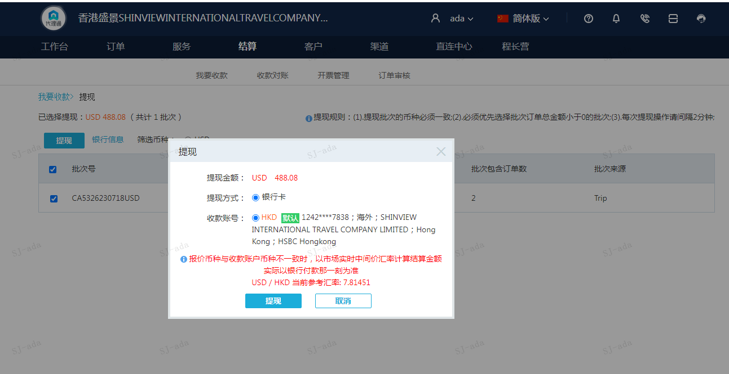
 |  |  | 488.08
 |  |  | USD 488.08

A230718093336911 | 300 | 2344.35
A230718093450911 | 188.08 | 1469.76
USD / HKD 当前参考汇率: 7.81451 | 488.08 | 3814.11
总计：488.08 USD/ 3814.11 HKD

